상품제안서
북유럽 허브티 ETNO 벨벳 3P 선물세트 | 상품코드: S41008

 |  |  |  |  |  |  | 02-713-8555 | www.synergygift.co.kr
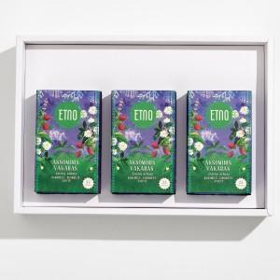 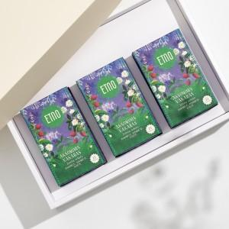 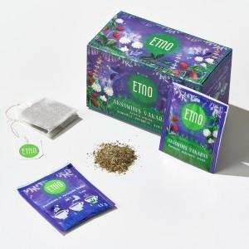

【상세/제작정보】 | <span style="font-size: 18.6667px;">※ 실크인쇄 진행시 케이스에 인쇄되며, 제작기간 약 2주 소요됩니다.</span>

【인쇄/포장옵션】 | 실크 / 쇼핑백

【공급단가】 | 수량 | 30~ | 100~ | 300~ | 500~ | 1,000~
*VAT별도 | 단가 | 21,380원 | 20,230원 | 19,240원 | 18,750원 | 18,420원

【상품 URL】 | https://www.synergygift.co.kr:443/src/goods_detail.php?gdno=41008

